상품제안서
에어플레인 여권케이스 | 상품코드: F04407

 |  |  |  |  |  |  | 02-412-0044 | www.easy1.co.kr
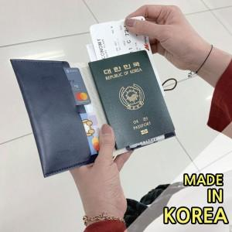

【상세/제작정보】 | 스키니하고 미니멀한 디자인에 좋은 수납력

【인쇄/포장옵션】 | 불박 / OPP(비닐)

【공급단가】 | 수량 | 100~ | 300~ | 500~ | 1,000~ | 3,000~
*VAT별도 | 단가 | 6,750원 | 6,500원 | 6,250원 | 6,000원 | 5,850원

【상품 URL】 | http://www.easy1.co.kr/src/goods_detail.php?gdno=4407

